ლოტი #1
შპს "ჯორჯიან უოთერს ენდ ფაუერი" GWP (ლოტი #1) |  |  |  |  | პრეტენდენტის შესავსები ნაწილი
N | დასახელება | დამატებითი აღწერილობა | რ-ბა | განზ. | ბრენდი/მოდელი | მწარმოებელი ქვეყანა | სპეციფიკაცია | მოწოდების ვადა | საგარანტიო პერიოდი (ასეთის არსებობის შემთხვევაში) | ფასი | ჯამი
1 | სპეც. ფეხსაცმელი | EN ISO 20345 ან ANSI Z41-1; დაცვის ხარისხი S3. მაღალყელიანი სპეცფეხსაცმელი. ზედაპირი - წყალმედეგი ნატურალური ტყავი, რკინის დამცავი ცხვირით და რკინის დამცავი საქუსარით. რკინით დაცული ფრაგმენტები - რბილი, გასქელებული. ენა - წყალგამძელ ტყავი; სარჩული - არამოქსოვილი, სუნთქვადი. ძირი - ორმაგი პოლიურეთანი გახვრეტის საწინააღმდეგო ფრაგმენტით (მაგ. მეტალის), მოცურების საწინააღმდეგო, ზეთის, ბენზინის და ქიმიური გამძლე, ანტისტატიკური. ქუსლი - ამორტიზებული. ფეხსაცმელი თასმებზე; | 2,556 | წყვილი |  |  |  |  |  |  | - | 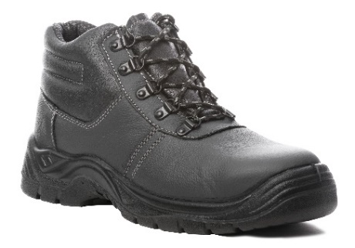
2 | რეზინის ჩექმა დაბალყელიანი | EN ISO 20345 ან ANSI Z41-1; დაცვის ხარისხი S5. მაღალყელიანი რეზინის ჩექმა (ბოტი). ზედაპირი - წყალმედეგი, რკინის დამცავი ცხვირით და რკინის დამცავი საქუსარით. რკინით დაცული ფრაგმენტები - რბილი, გასქელებული. სარჩული - არამოქსოვილი, სუნთქვადი. ძირი - ანტი პორფირაციული, გახვრეტის საწინააღმდეგო ფრაგმენტით (მაგ. მეტალის), მოცურების საწინააღმდეგო, ზეთის, ბენზინის და ქიმიური გამძლე. ქუსლი - ამორტიზებული (ენერგიის მშთანთქმელი). | 1,359 | წყვილი |  |  |  |  |  |  | - | 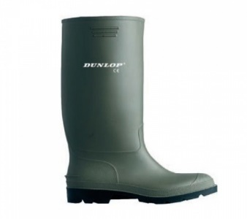
3 | რეზინის ჩექმა მაღალყელიანი | მყარი მიმაგრებით, სქელი რეზინით | 566 | წყვილი |  |  |  |  |  |  | - | 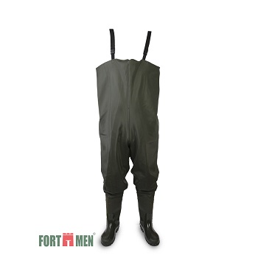
4 | წყალგაუმტარი კომბინიზონი | მყარი მიმაგრებით, სქელი რეზინით, | 482 | ცალი |  |  |  |  |  |  | - | 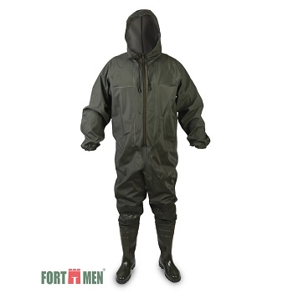
5 | წაღები ლითონის ცხვირით | შემდუღებლის სპეცფეხსაცმელი - ცეცხლგამძლე, მაღალყელიანი, თასმების გარეშე, დათბილვის გარეშე. EN ISO 20345 ან ANSI Z41-1; დაცვის ხარისხი S3. ზედაპირი - წყალმედეგი ნატურალური ტყავი, რკინის დამცავი ცხვირით და რკინის დამცავი საქუსარით. რკინით დაცული ფრაგმენტები - რბილი, გასქელებული. ძირი - ორმაგი პოლიურეთანი გახვრეტის საწინააღმდეგო ფრაგმენტით (მაგ. მეტალის), მოცურების საწინააღმდეგო, ზეთის, ბენზინის და ქიმიური გამძლე, ანტისტატიკური. ქუსლი - ამორტიზებული. | 71 | წყვილი |  |  |  |  |  |  | - | 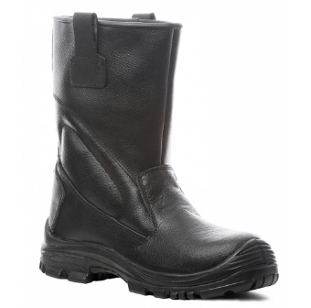
6 | ფეხსაცმელი ქიმიური (სქელ ძირზე) | EN 943-1 (Chemical protective clothing); EN 13832-3; სახიფათო ქიმიური ნივთიერების მედეგობით. ფეხსაცმლის ცხვირი და ქუსლი დაცული რკინით, ტენიოანობისგან დამცავი ფუნქციით, მარტივად რეცხვადი, რეზინა - 30 %-ზე მეტი PVC/ნიტილი. მოცურების საწინააღმდეგო - სტანდარეტების - EN 13287 SRA და SATRA TM144 შესაბამისად. მაღალყელიანი და გაჭრა/დაზიანებისგან დაცული. ქროლის მიმართ მდგრადი, სითბოსა და ყინვის მიმართ მდგრადი, ენერგიის ამსხლეტი. | 26 | წყვილი |  |  |  |  |  |  | - | 

